詳細クラス図
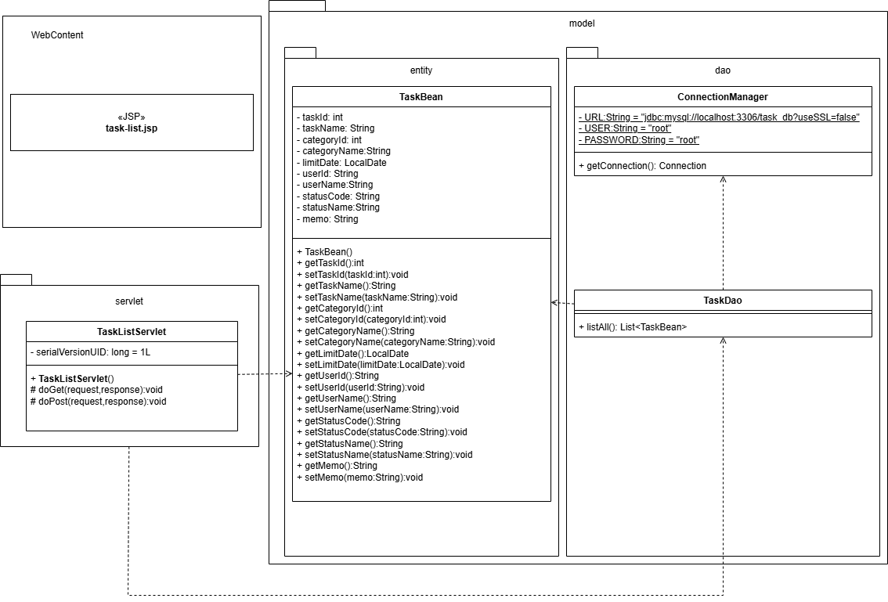
詳細クラス図 | システム名 | グループ名 | 作成日 | 担当 | 承認印
 | TaskBoy(TasBo) | チームTasBo | 2026-06-09 | 畠山

画面設計書
画面設計書 | システム名 |  | グループ名 |  | 作成日 | 担当 | 承認印
 | TaskBoy(TasBo) |  | チームTasBo |  | 2026-06-09 | 畠山

画面名称 | タスク一覧画面
画面レイアウト
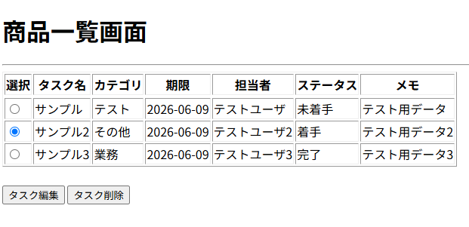

フォーム定義
action | task-edit-servlet |  |  |  |  | method | POST
識別ID | ラベル | type | name | value | 備考
1 | - | radio | taskId | taskId
2 | 編集 | submit | - | タスク編集
3
4
5
6
7
8
フォーム定義
action | task-delete-servlet |  |  |  |  | method | POST
識別ID | ラベル | type | name | value | 備考
1 | - | radio | taskId | taskId
2 | 削除 | submit | - | タスク削除
3
4
5
6
7
8

